Кипятильники
Кипятильник Электрический Непрерывного Действия КНЭ
№п/п | Фото | Наименование | Сумма, руб. | Цена с НДС | Количество | Сумма | Сумма | Скидка | Итого,шт. | Итого сумма | Скидка | Итого со скидкой
1 |  | КНЭ-50/100 | 0-30 000 | 17,300 |  | - ₽ | 31 000-80 000 | 3% | 0 | - ₽ |  | - ₽
 |  |  | 31 000-80 000 | 16,781 |  |  | 81 000-150 000 | 7%
 |  |  | 81 000-150 000 | 16,089 |  |  | 151 000-300 000 | 10%
 |  |  | 151 000-300 000 | 15,570 |  |  | 301 000-450 000 | 13%
 |  |  | 301 000-450 000 | 15,051 |  |  | 451 000-600 000 | 15%
 |  |  | 451 000-600 000 | 14,705 |  |  | 601 000 и выше | 17%
 |  |  | 601 000 и выше | 14,359
2 |  | КНЭ-50/100Б | 0-30 000 | 18,300 |  | - ₽ | Размер и вес в упаковки
 |  |  | 31 000-80 000 | 17,751 |  |  | № п/п | Наименование изделия | Длина | Ширина | Высота | Объем | Вес | Общий вес | Общий объем
 |  |  | 81 000-150 000 | 17,019 |  |  | 1 | КНЭ-50/100 | 300 | 260 | 470 | 0.037 | 6.500 | 0.000 | 0.000
 |  |  | 151 000-300 000 | 16,470 |  |  | 2 | КНЭ-50/100 Б | 370 | 320 | 680 | 0.081 | 9.250 | 0.000 | 0.000
 |  |  | 301 000-450 000 | 15,921 |  |  | 3 | КНЭ-25 | 300 | 260 | 470 | 0.037 | 4.800 | 0.000 | 0.000
 |  |  | 451 000-600 000 | 15,555 |  |  | 4 | КНА-10 | 300 | 260 | 470 | 0.037 | 3.500 | 0.000 | 0.000
 |  |  | 601 000 и выше | 15,189 |  |  | 5 | КНА-15 | 380 | 320 | 410 | 0.050 | 4.600 | 0.000 | 0.000
3 | 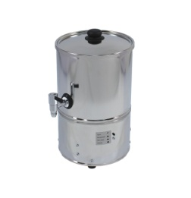 | КНЭ-25 | 0-30 000 | 15,920 |  | - ₽ | 6 | КНА-25 | 370 | 320 | 680 | 0.081 | 5.200 | 0.000 | 0.000
 |  |  | 31 000-80 000 | 15,442 |  |  | 7 | КНА-40 | 390 | 420 | 650 | 0.106 | 7.100 | 0.000 | 0.000
 |  |  | 81 000-150 000 | 14,806 |  |  | 8 | КНА-60 | 420 | 420 | 1050 | 0.185 | 7.900 | 0.000 | 0.000
 |  |  | 151 000-300 000 | 14,328
 |  |  | 301 000-450 000 | 13,850 |  |  |  |  |  |  |  |  | Итого: | 0.000 | 0.000
 |  |  | 451 000-600 000 | 13,532 |  |  |  | Размер без упаковки
 |  |  | 601 000 и выше | 13,214 |  |  | № п/п | Наименование изделия | Длина | Ширина | Высота | Вес
Кипятильник Наливной КНА с автовыключением и режимом поддержания температуры |  |  |  |  |  |  | 1 | КНЭ-50/100 | 315±5 мм. | 245±5 мм. | 480±5 мм. | 5.800
№п/п | Фото | Наименование | Сумма, руб. | Цена с НДС | Количество | Сумма | 2 | КНЭ-50/100 Б | 375±5 мм. | 305±5 мм. | 550±5 мм. | 8.560
1 |  | КНА-4 | 0-30 000 | 9,100 |  | - ₽ | 3 | КНЭ-25 | 315±5 мм. | 245±5 мм. | 480±5 мм. | 4.400
 |  |  | 31 000-80 000 | 8,827 |  |  | 4 | КНА-10 | 310±5 мм. | 245±5 мм. | 480±5 мм. | 2.900
 |  |  | 81 000-150 000 | 8,463 |  |  | 5 | КНА-15 | 410±5 мм. | 305±5 мм. | 430±5 мм. | 4.000
 |  |  | 151 000-300 000 | 8,190 |  |  | 6 | КНА-25 | 410±5 мм. | 305±5 мм. | 580±5 мм. | 4.500
 |  |  | 301 000-450 000 | 7,917 |  |  | 7 | КНА-40 | 500±5 мм. | 390±5 мм. | 560±5 мм. | 6.100
 |  |  | 451 000-600 000 | 7,735 |  |  | 8 | КНА-60 | 500±5 мм. | 390±5 мм. | 740±5 мм. | 6.600
 |  |  | 601 000 и выше | 7,553
2 | 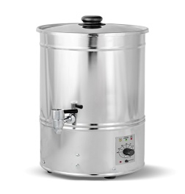 | КНА-6 | 0-30 000 | 9,490 |  | - ₽
 |  |  | 31 000-80 000 | 9,205
 |  |  | 81 000-150 000 | 8,826
 |  |  | 151 000-300 000 | 8,541
 |  |  | 301 000-450 000 | 8,256
 |  |  | 451 000-600 000 | 8,067
 |  |  | 601 000 и выше | 7,877
3 |  | КНА-10 | 0-30 000 | 9,920 |  | - ₽
 |  |  | 31 000-80 000 | 9,622
 |  |  | 81 000-150 000 | 9,226
 |  |  | 151 000-300 000 | 8,928
 |  |  | 301 000-450 000 | 8,630
 |  |  | 451 000-600 000 | 8,432
 |  |  | 601 000 и выше | 8,234
4 | 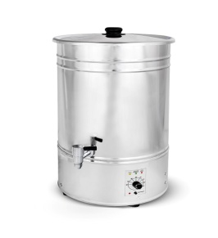 | КНА-15 | 0-30 000 | 10,230 |  | - ₽
 |  |  | 31 000-80 000 | 9,923
 |  |  | 81 000-150 000 | 9,514
 |  |  | 151 000-300 000 | 9,207
 |  |  | 301 000-450 000 | 8,900
 |  |  | 451 000-600 000 | 8,696
 |  |  | 601 000 и выше | 8,491
5 |  | КНА-25 | 0-30 000 | 11,210 |  | - ₽
 |  |  | 31 000-80 000 | 10,874
 |  |  | 81 000-150 000 | 10,425
 |  |  | 151 000-300 000 | 10,089
 |  |  | 301 000-450 000 | 9,753
 |  |  | 451 000-600 000 | 9,529
 |  |  | 601 000 и выше | 9,304
6 | 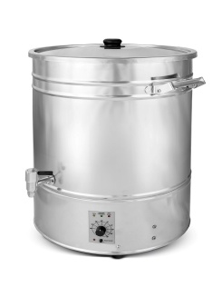 | КНА-40 | 0-30 000 | 12,800 |  | - ₽
 |  |  | 31 000-80 000 | 12,416
 |  |  | 81 000-150 000 | 11,904
 |  |  | 151 000-300 000 | 11,520
 |  |  | 301 000-450 000 | 11,136
 |  |  | 451 000-600 000 | 10,880
 |  |  | 601 000 и выше | 10,624
7 | 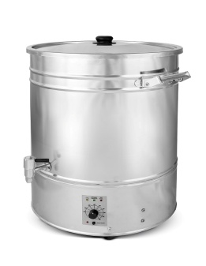 | КНА-60 | 0-30 000 | 13,500 |  | - ₽
 |  |  | 31 000-80 000 | 13,095
 |  |  | 81 000-150 000 | 12,555
 |  |  | 151 000-300 000 | 12,150
 |  |  | 301 000-450 000 | 11,745
 |  |  | 451 000-600 000 | 11,475
 |  |  | 601 000 и выше | 11,205

Подставка под кипятильники и т.д
№ п/п | Фото | Наименование | Количество,шт. | Цена с НДС | Колическтво | Сумма
1 |  | Подставка | от 1 шт. | 2,750 |  | - ₽

Подставка под кипятильники
Размер подставки, мм. |  | Длина | Ширина | Высота
- |  | 380 | 380 | 405

Термосы эмалированные
Термос Армейский ТГ эмалированный с нержавеющей емкостью
№ п/п | Фото | Наименование | Сумма, руб. | Цена с НДС | Количество | Сумма | Сумма | Скидка | Итого,шт. | Итого сумма | Скидка | Итого со скидкой
1 | 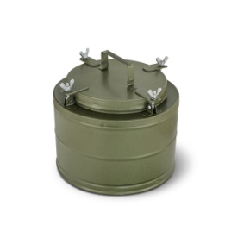 | ТГ-4 | 0-30 000 | 6,100 |  | - ₽ | 31 000-80 000 | 3% | 0 | - ₽ |  | - ₽
 |  |  | 31 000-80 000 | 5,917 |  |  | 81 000-150 000 | 7%
 |  |  | 81 000-150 00 | 5,673 |  |  | 151 000-300 000 | 10%
 |  |  | 151 000-300 000 | 5,490 |  |  | 301 000-450 000 | 13%
 |  |  | 301 000-450 000 | 5,307 |  |  | 451 000-600 000 | 15%
 |  |  | 451 000-600 000 | 5,185 |  |  | 601 000 и выше | 17%
 |  |  | 601 000 и выше | 5,063
2 |  | ТГ-6 | 0-30 000 | 6,200 |  | - ₽ | Размер и вес в упаковке
 |  |  | 31 000-80 000 | 6,014 |  |  | № п/п | Наименование | Длина | Ширина | Высота | Объем | Вес | Общий Вес | Общий объем
 |  |  | 81 000-150 000 | 5,766 |  |  | 1 | ТГ-4 | 330 | 330 | 280 | 0.030 | 4.500 | 0.000 | 0.000
 |  |  | 151 000-300 000 | 5,580 |  |  | 2 | ТГ-6 | 330 | 330 | 280 | 0.030 | 4.900 | 0.000 | 0.000
 |  |  | 301 000-450 000 | 5,394 |  |  | 3 | ТГ-9 | 330 | 330 | 330 | 0.036 | 5.300 | 0.000 | 0.000
 |  |  | 451 000-600 000 | 5,270 |  |  | 4 | ТГ-12 | 330 | 330 | 410 | 0.045 | 6.000 | 0.000 | 0.000
 |  |  | 601 000 и выше | 5,146 |  |  | 5 | ТГ-12 с боковыми ручками | 380 | 330 | 410 | 0.051 | 6.600 | 0.000 | 0.000
3 |  | ТГ-9 | 0-30 000 | 6,800 |  | - ₽ | 6 | ТГ-18 | 370 | 330 | 560 | 0.068 | 7.800 | 0.000 | 0.000
 |  |  | 31 000-80 000 | 6,596 |  |  | 7 | ТГ-24 | 400 | 420 | 500 | 0.084 | 9.400 | 0.000 | 0.000
 |  |  | 81 000-150 000 | 6,324 |  |  | 8 | ТГ-36 | 390 | 420 | 650 | 0.106 | 11.300 | 0.000 | 0.000
 |  |  | 151 000-300 000 | 6,120 |  |  | Размер и вес без упаковки |  |  |  |  |  | Итого: | 0.000 | 0.000
 |  |  | 301 000-450 000 | 5,916 |  |  | № п/п | Наименование | Длина | Ширина | Высота | Вес
 |  |  | 451 000-600 000 | 5,780 |  |  | 1 | ТГ-4 | 320±5 мм. | 320±5 мм. | 245±5 мм. | 4.100
 |  |  | 601 000 и выше | 5,644 |  |  | 2 | ТГ-6 | 320±5 мм. | 320±5 мм. | 290±5 мм. | 4.500
4 | 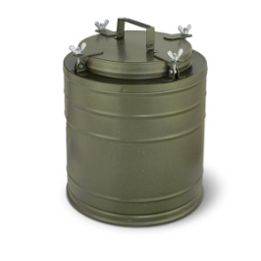 | ТГ-12 | 0-30 000 | 7,600 |  | - ₽ | 3 | ТГ-9 | 320±5 мм. | 320±5 мм. | 345±5 мм. | 4.900
 |  |  | 31 000-80 000 | 7,372 |  |  | 4 | ТГ-12 | 320±5 мм. | 320±5 мм. | 415±5 мм. | 5.600
 |  |  | 81 000-150 000 | 7,068 |  |  | 5 | ТГ-12 с боковыми ручками | 420±5 мм. | 320±5 мм. | 415±5 мм. | 6.100
 |  |  | 151 000-300 000 | 6,840 |  |  | 6 | ТГ-18 | 420±5 мм. | 320±5 мм. | 550±5 мм. | 7.200
 |  |  | 301 000-450 000 | 6,612 |  |  | 7 | ТГ-24 | 495±5 мм. | 385±5 мм. | 515±5 мм. | 8.700
 |  |  | 451 000-600 000 | 6,460 |  |  | 8 | ТГ-36 | 495±5 мм. | 385±5 мм. | 660±5 мм. | 10.530
 |  |  | 601 000 и выше | 6,308
5 | 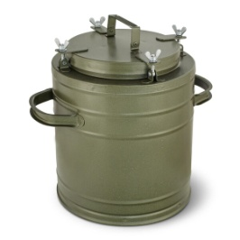 | ТГ-12 с боковыми ручками | 0-30 000 | 7,900 |  | - ₽
 |  |  | 31 000-80 000 | 7,663
 |  |  | 81 000-150 000 | 7,347
 |  |  | 151 000-300 000 | 7,110
 |  |  | 301 000-450 000 | 6,873
 |  |  | 451 000-600 000 | 6,715
 |  |  | 601 000 и выше | 6,557
6 | 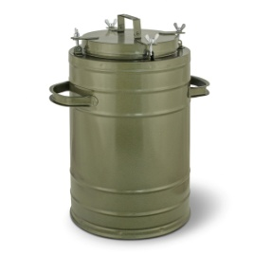 | ТГ-18 | 0-30 000 | 8,100 |  | - ₽
 |  |  | 31 000-80 000 | 7,857
 |  |  | 81 000-150 000 | 7,533
 |  |  | 151 000-300 000 | 7,290
 |  |  | 301 000-450 000 | 7,047
 |  |  | 451 000-600 000 | 6,885
 |  |  | 601 000 и выше | 6,723
7 | 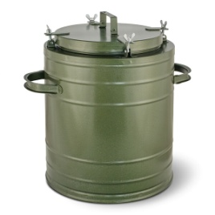 | ТГ-24/ТГ-25 | 0-30 000 | 8,700 |  | - ₽
 |  |  | 31 000-80 000 | 8,439
 |  |  | 81 000-150 000 | 8,091
 |  |  | 151 000-300 000 | 7,830
 |  |  | 301 000-450 000 | 7,569
 |  |  | 451 000-600 000 | 7,395
 |  |  | 601 000 и выше | 7,221
8 | 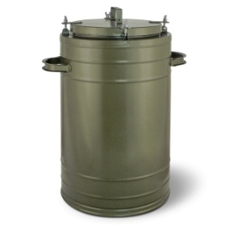 | ТГ-36 | 0-30 000 | 9,700 |  | - ₽
 |  |  | 31 000-80 000 | 9,409
 |  |  | 81 000-150 000 | 9,021
 |  |  | 151 000-300 000 | 8,730
 |  |  | 301 000-450 000 | 8,439
 |  |  | 451 000-600 000 | 8,245
 |  |  | 601 000 и выше | 8,051

Термосы нержавеющие
Термос Армейский ТГ полностью нержавеющий.
№ п/п | Фото | Наименование | Сумма, руб. | Цена с НДС | Количество | Сумма | Сумма | Скидка | Итого,шт. | Итого сумма | Скидка | Итого со скидкой
1 |  | ТГн-4 | 0-30 000 | 6,400 |  | - ₽ | 31 000-80 000 | 3% | 0 | - ₽ |  | - ₽
 |  |  | 31 000-80 000 | 6,208 |  |  | 81 000-150 000 | 7%
 |  |  | 81 000-150 00 | 5,952 |  |  | 151 000-300 000 | 10%
 |  |  | 151 000-300 000 | 5,760 |  |  | 301 000-450 000 | 13%
 |  |  | 301 000-450 000 | 5,568 |  |  | 451 000-600 000 | 15%
 |  |  | 451 000-600 000 | 5,440 |  |  | 601 000 и выше | 17%
 |  |  | 601 000 и выше | 5,312
2 |  | ТГн-6 | 0-30 000 | 7,500 |  | - ₽ | Размер и вес в упаковке
 |  |  | 31 000-80 000 | 7,275 |  |  | № п/п | Наименование | Длина | Ширина | Высота | Объем | Вес | Общий Вес | Общий объем
 |  |  | 81 000-150 000 | 6,975 |  |  | 1 | ТГн-4 | 330 | 330 | 280 | 0.030 | 4.200 | 0.000 | 0.000
 |  |  | 151 000-300 000 | 6,750 |  |  | 2 | ТГн-6 | 330 | 330 | 280 | 0.030 | 4.800 | 0.000 | 0.000
 |  |  | 301 000-450 000 | 6,525 |  |  | 3 | ТГн-9 | 330 | 330 | 330 | 0.036 | 5.200 | 0.000 | 0.000
 |  |  | 451 000-600 000 | 6,375 |  |  | 4 | ТГн-12 | 330 | 330 | 410 | 0.045 | 5.900 | 0.000 | 0.000
 |  |  | 601 000 и выше | 6,225 |  |  | 5 | ТГн-12 с боковыми ручками | 380 | 330 | 410 | 0.051 | 6.200 | 0.000 | 0.000
3 | 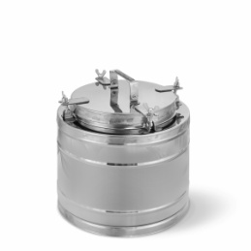 | ТГн-9 | 0-30 000 | 8,500 |  | - ₽ | 6 | ТГн-18 | 370 | 330 | 560 | 0.068 | 7.300 | 0.000 | 0.000
 |  |  | 31 000-80 000 | 8,245 |  |  | 7 | ТГн-24 | 400 | 420 | 500 | 0.084 | 9.000 | 0.000 | 0.000
 |  |  | 81 000-150 000 | 7,905 |  |  | 8 | ТГн-36 | 390 | 420 | 650 | 0.106 | 10.900 | 0.000 | 0.000
 |  |  | 151 000-300 000 | 7,650 |  |  |  |  |  |  |  |  | Итого: | 0.000 | 0.000
 |  |  | 301 000-450 000 | 7,395 |  |  |  | Размер без упаковки
 |  |  | 451 000-600 000 | 7,225 |  |  | № п/п | Наименование | Длина | Ширина | Высота | Вес
 |  |  | 601 000 и выше | 7,055 |  |  | 1 | ТГн-4 | 320±5 мм. | 320±5 мм. | 245±5 мм. | 3.800
4 |  | ТГн-12 | 0-30 000 | 8,950 |  | - ₽ | 2 | ТГн-6 | 320±5 мм. | 320±5 мм. | 290±5 мм. | 4.400
 |  |  | 31 000-80 000 | 8,682 |  |  | 3 | ТГн-9 | 320±5 мм. | 320±5 мм. | 345±5 мм. | 4.700
 |  |  | 81 000-150 000 | 8,324 |  |  | 4 | ТГн-12 | 320±5 мм. | 320±5 мм. | 415±5 мм. | 5.400
 |  |  | 151 000-300 000 | 8,055 |  |  | 5 | ТГн-12 с боковыми ручками | 420±5 мм. | 320±5 мм. | 415±5 мм. | 5.600
 |  |  | 301 000-450 000 | 7,787 |  |  | 6 | ТГн-18 | 420±5 мм. | 320±5 мм. | 550±5 мм. | 6.700
 |  |  | 451 000-600 000 | 7,608 |  |  | 7 | ТГн-24 | 495±5 мм. | 385±5 мм. | 515±5 мм. | 8.300
 |  |  | 601 000 и выше | 7,429 |  |  | 8 | ТГн-36 | 495±5 мм. | 385±5 мм. | 660±5 мм. | 9.900
5 | 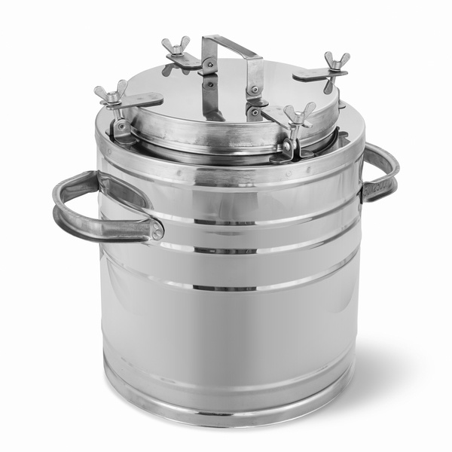 | ТГн-12 с боковыми ручками | 0-30 000 | 9,400 |  | - ₽
 |  |  | 31 000-80 000 | 9,118
 |  |  | 81 000-150 000 | 8,742
 |  |  | 151 000-300 000 | 8,460
 |  |  | 301 000-450 000 | 8,178
 |  |  | 451 000-600 000 | 7,990
 |  |  | 601 000 и выше | 7,802
6 | 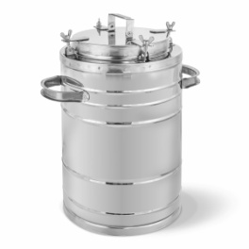 | ТГн-18 | 0-30 000 | 9,700 |  | - ₽
 |  |  | 31 000-80 000 | 9,409
 |  |  | 81 000-150 000 | 9,021
 |  |  | 151 000-300 000 | 8,730
 |  |  | 301 000-450 000 | 8,439
 |  |  | 451 000-600 000 | 8,245
 |  |  | 601 000 и выше | 8,051
7 | 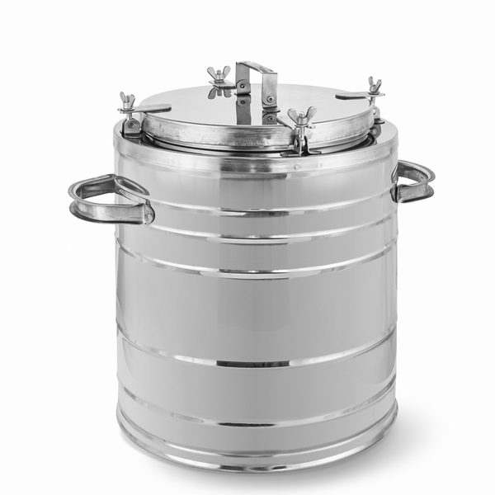 | ТГн-24/ТГн-25 | 0-30 000 | 12,000 |  | - ₽
 |  |  | 31 000-80 000 | 11,640
 |  |  | 81 000-150 000 | 11,160
 |  |  | 151 000-300 000 | 10,800
 |  |  | 301 000-450 000 | 10,440
 |  |  | 451 000-600 000 | 10,200
 |  |  | 601 000 и выше | 9,960
8 | 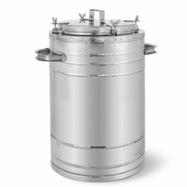 | ТГн-36 | 0-30 000 | 12,800 |  | - ₽
 |  |  | 31 000-80 000 | 12,416
 |  |  | 81 000-150 000 | 11,904
 |  |  | 151 000-300 000 | 11,520
 |  |  | 301 000-450 000 | 11,136
 |  |  | 451 000-600 000 | 10,880
 |  |  | 601 000 и выше | 10,624

Термосы с краном
Термос Армейский ТГ эмалированный с нержавеющей емкостью и краном.
№ п/п | Фото | Наименование | Сумма, руб. | Цена с НДС | Количество | Сумма | Сумма | Скидка | Итого,шт. | Итого сумма | Скидка | Итого со скидкой
1 | 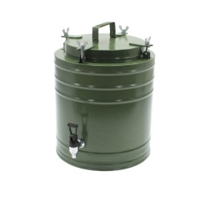 | ТГ-12 | 0-30 000 | 8,400 |  | - ₽ | 31 000-80 000 | 3% | 0 | - ₽ |  | - ₽
 |  |  | 31 000-80 000 | 8,148 |  |  | 81 000-150 000 | 7%
 |  |  | 81 000-150 000 | 7,812 |  |  | 151 000-300 000 | 10%
 |  |  | 151 000-300 000 | 7,560 |  |  | 301 000-450 000 | 13%
 |  |  | 301 000-450 000 | 7,308 |  |  | 451 000-600 000 | 15%
 |  |  | 451 000-600 000 | 7,140 |  |  | 601 000 и выше | 17%
 |  |  | 601 000 и выше | 6,972
2 | 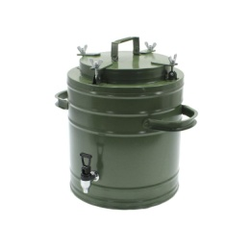 | ТГ-12 с боковыми ручками | 0-30 000 | 8,700 |  | - ₽ | Размер и вес в упаковке
 |  |  | 31 000-80 000 | 8,439 |  |  | № п/п | Наименование | Длина | Ширина | Высота | Объем | Вес | Общий Вес | Общий объем
 |  |  | 81 000-150 000 | 8,091 |  |  | 1 | ТГ-12 | 330 | 330 | 410 | 0.045 | 6.000 | 0.000 | 0.000
 |  |  | 151 000-300 000 | 7,830 |  |  | 2 | ТГ-12 с боковыми ручками | 380 | 330 | 410 | 0.051 | 6.600 | 0.000 | 0.000
 |  |  | 301 000-450 000 | 7,569 |  |  | 3 | ТГ-18 | 370 | 330 | 560 | 0.068 | 7.800 | 0.000 | 0.000
 |  |  | 451 000-600 000 | 7,395 |  |  | 4 | ТГ-24 | 400 | 420 | 500 | 0.084 | 9.400 | 0.000 | 0.000
 |  |  | 601 000 и выше | 7,221 |  |  | 5 | ТГ-36 | 390 | 420 | 650 | 0.106 | 11.300 | 0.000 | 0.000
3 | 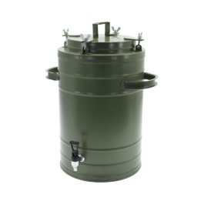 | ТГ-18 | 0-30 000 | 8,900 |  | - ₽ | Размер и вес без упаковки |  |  |  |  |  | Итого: | 0.000 | 0.000
 |  |  | 31 000-80 000 | 8,633 |  |  | № п/п | Наименование | Длина | Ширина | Высота | Вес
 |  |  | 81 000-150 000 | 8,277 |  |  | 1 | ТГ-12 | 320±5 мм. | 320±5 мм. | 415±5 мм. | 5.600
 |  |  | 151 000-300 000 | 8,010 |  |  | 2 | ТГ-12 с боковыми ручками | 420±5 мм. | 320±5 мм. | 415±5 мм. | 6.100
 |  |  | 301 000-450 000 | 7,743 |  |  | 3 | ТГ-18 | 420±5 мм. | 320±5 мм. | 550±5 мм. | 7.200
 |  |  | 451 000-600 000 | 7,565 |  |  | 4 | ТГ-24 | 495±5 мм. | 385±5 мм. | 515±5 мм. | 8.700
 |  |  | 601 000 и выше | 7,387 |  |  | 5 | ТГ-36 | 495±5 мм. | 385±5 мм. | 660±5 мм. | 10.530
4 | 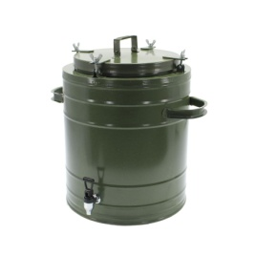 | ТГ-24/ТГ-25 | 0-30 000 | 9,500 |  | - ₽
 |  |  | 31 000-80 000 | 9,215
 |  |  | 81 000-150 000 | 8,835
 |  |  | 151 000-300 000 | 8,550
 |  |  | 301 000-450 000 | 8,265
 |  |  | 451 000-600 000 | 8,075
 |  |  | 601 000 и выше | 7,885
5 | 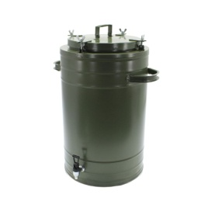 | ТГ-36 | 0-30 000 | 10,500 |  | - ₽
 |  |  | 31 000-80 000 | 10,185
 |  |  | 81 000-150 000 | 9,765
 |  |  | 151 000-300 000 | 9,450
 |  |  | 301 000-450 000 | 9,135
 |  |  | 451 000-600 000 | 8,925
 |  |  | 601 000 и выше | 8,715

Термос Армейский ТГн полностью нержавеющий с краном.
№ п/п | Фото | Наименование | Сумма, руб. | Цена с НДС 22% | Количество | Сумма | Размер и вес в упаковке
1 | 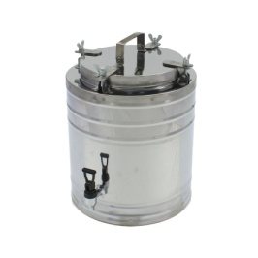 | ТГн-12 | 0-30 000 | 9,750 |  | - ₽ | № п/п | Наименование | Длина | Ширина | Высота | Объем | Вес | Общий Вес | Общий объем
 |  |  | 31 000-80 000 | 9,458 |  |  | 1 | ТГн-12 | 330 | 330 | 410 | 0.045 | 5.900 | 0.000 | 0.000
 |  |  | 81 000-150 000 | 9,068 |  |  | 2 | ТГн-12 с боковыми ручками | 380 | 330 | 410 | 0.051 | 6.200 | 0.000 | 0.000
 |  |  | 151 000-300 000 | 8,775 |  |  | 3 | ТГн-18 | 370 | 330 | 560 | 0.068 | 7.300 | 0.000 | 0.000
 |  |  | 301 000-450 000 | 8,483 |  |  | 4 | ТГн-24 | 400 | 420 | 500 | 0.084 | 9.000 | 0.000 | 0.000
 |  |  | 451 000-600 000 | 8,288 |  |  | 5 | ТГн-36 | 390 | 420 | 650 | 0.106 | 10.900 | 0.000 | 0.000
 |  |  | 601 000 и выше | 8,093 |  |  |  |  |  |  |  |  | Итого: | 0.000 | 0.000
2 | 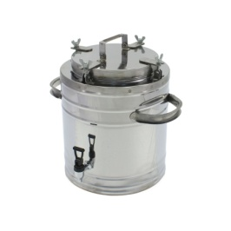 | ТГн-12 с боковыми ручками | 0-30 000 | 10,200 |  | - ₽ |  | Размер без упаковки
 |  |  | 31 000-80 000 | 9,894 |  |  | № п/п | Наименование | Длина | Ширина | Высота | Вес
 |  |  | 81 000-150 000 | 9,486 |  |  | 1 | ТГн-12 | 320±5 мм. | 320±5 мм. | 415±5 мм. | 5.400
 |  |  | 151 000-300 000 | 9,180 |  |  | 2 | ТГн-12 с боковыми ручками | 420±5 мм. | 320±5 мм. | 415±5 мм. | 5.600
 |  |  | 301 000-450 000 | 8,874 |  |  | 3 | ТГн-18 | 420±5 мм. | 320±5 мм. | 550±5 мм. | 6.700
 |  |  | 451 000-600 000 | 8,670 |  |  | 4 | ТГн-24 | 495±5 мм. | 385±5 мм. | 515±5 мм. | 8.300
 |  |  | 601 000 и выше | 8,466 |  |  | 5 | ТГн-36 | 495±5 мм. | 385±5 мм. | 660±5 мм. | 9.900
3 | 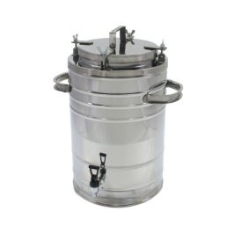 | ТГн-18 | 0-30 000 | 10,500 |  | - ₽
 |  |  | 31 000-80 000 | 10,185
 |  |  | 81 000-150 000 | 9,765
 |  |  | 151 000-300 000 | 9,450
 |  |  | 301 000-450 000 | 9,135
 |  |  | 451 000-600 000 | 8,925
 |  |  | 601 000 и выше | 8,715
4 | 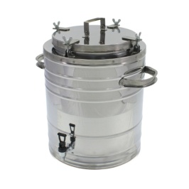 | ТГн-24/ТГн-25 | 0-30 000 | 12,800 |  | - ₽
 |  |  | 31 000-80 000 | 12,416
 |  |  | 81 000-150 000 | 11,904
 |  |  | 151 000-300 000 | 11,520
 |  |  | 301 000-450 000 | 11,136
 |  |  | 451 000-600 000 | 10,880
 |  |  | 601 000 и выше | 10,624
5 | 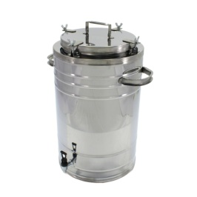 | ТГн-36 | 0-30 000 | 13,600 |  | - ₽
 |  |  | 31 000-80 000 | 13,192
 |  |  | 81 000-150 000 | 12,648
 |  |  | 151 000-300 000 | 12,240
 |  |  | 301 000-450 000 | 11,832
 |  |  | 451 000-600 000 | 11,560
 |  |  | 601 000 и выше | 11,288

Термосы на колесах
Термос Армейский ТГ эмалированный с нержавеющей емкостью на колесах.
№ п/п | Фото | Наименование | Сумма, руб. | Цена с НДС | Количество | Сумма | Сумма | Скидка | Итого,шт. | Итого сумма | Скидка | Итого со скидкой
1 | 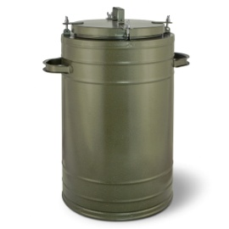 | ТГ-36 на колесах | 0-30 000 | 12,200 |  | - ₽ | 31 000-80 000 | 3% | 0 | - ₽ |  | - ₽
 |  |  | 31 000-80 000 | 11,834 |  |  | 81 000-150 000 | 7%
 |  |  | 81 000-150 000 | 11,346 |  |  | 151 000-300 000 | 10%
 |  |  | 151 000-300 000 | 10,980 |  |  | 301 000-450 000 | 13%
 |  |  | 301 000-450 000 | 10,614 |  |  | 451 000-650 000 | 15%
 |  |  | 451 000-600 000 | 10,370 |  |  | 651 000 и выше | 17%
 |  |  | 601 000 и выше | 10,126
 |  |  |  |  |  |  | Размер и вес в упаковке
Термос Армейский ТГн полностью нержавеющий на колесах. |  |  |  |  |  |  | № п/п | Наименование | Длина | Ширина | Высота | Объем | Вес | Общий Вес | Общий объем
№ п/п | Фото | Наименование | Сумма, руб. | Цена с НДС | Количество | Сумма | 1 | ТГ-36 | 390 | 420 | 650 | 0.106 | 11.300 | 0.000 | 0.000
1 | 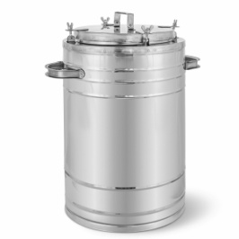 | ТГн-36 на колесах | 0-30 000 | 14,300 |  | - ₽ | 2 | ТГн-36 | 390 | 420 | 650 | 0.106 | 10.900 | 0.000 | 0.000
 |  |  | 31 000-80 000 | 13,871 |  |  |  |  |  |  |  |  | Итого: | 0.000 | 0.000
 |  |  | 81 000-150 000 | 13,299 |  |  |  | Размер без упаковки
 |  |  | 151 000-300 000 | 12,870 |  |  | № п/п | Наименование | Длина | Ширина | Высота | Вес
 |  |  | 301 000-450 000 | 12,441 |  |  | 1 | ТГ-36 | 495±5 мм. | 385±5 мм. | 660±5 мм. | 10.530
 |  |  | 451 000-600 000 | 12,155 |  |  | 2 | ТГн-36 | 495±5 мм. | 385±5 мм. | 660±5 мм. | 9.900
 |  |  | 601 000 и выше | 11,869

Термосы профессиональные
№ п/п | Фото | Наименование | Сумма, руб. | Цена с НДС | Количество | Сумма | Сумма | Скидка | Итого,шт. | Итого сумма | Скидка | Итого со скидкой
1 | 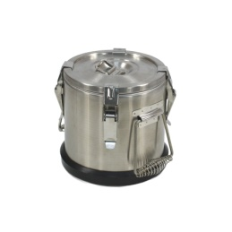 | ТП-4 | 0-30 000 | 9,000 |  | - ₽ | 31 000-80 000 | 3% | 0 | - ₽ |  | - ₽
 |  |  | 31 000-80 000 | 8,730 |  |  | 81 000-150 000 | 7%
 |  |  | 81 000-150 00 | 8,370 |  |  | 151 000-300 000 | 10%
 |  |  | 151 000-300 000 | 8,100 |  |  | 301 000-450 000 | 13%
 |  |  | 301 000-450 000 | 7,830 |  |  | 451 000-650 000 | 15%
 |  |  | 451 000-600 000 | 7,650 |  |  | 651 000 и выше | 17%
 |  |  | 601 000 и выше | 7,470 |  |  | Размер и вес в упаковке
2 |  | ТП-6 | 0-30 000 | 10,000 |  | - ₽ | № п/п | Наименование | Длина | Ширина | Высота | Объем | Вес | Общий вес | Общий объем
 |  |  | 31 000-80 000 | 9,700 |  |  | 1 | ТП-4 | 280 | 280 | 230 | 0.018 | 3.690 | 0.000 | 0.000
 |  |  | 81 000-150 000 | 9,300 |  |  | 2 | ТП-6 | 280 | 280 | 290 | 0.023 | 3.960 | 0.000 | 0.000
 |  |  | 151 000-300 000 | 9,000 |  |  | 3 | ТП-10 | 350 | 350 | 230 | 0.028 | 7.250 | 0.000 | 0.000
 |  |  | 301 000-450 000 | 8,700 |  |  | 4 | ТП-15 | 350 | 350 | 320 | 0.039 | 7.400 | 0.000 | 0.000
 |  |  | 451 000-600 000 | 8,500 |  |  | 5 | ТП-20 | 350 | 350 | 370 | 0.045 | 8.550 | 0.000 | 0.000
 |  |  | 601 000 и выше | 8,300 |  |  | 6 | ТП-25 | 350 | 350 | 410 | 0.050 | 9.150 | 0.000 | 0.000
3 | 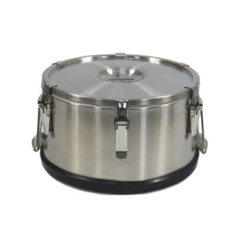 | ТП-10 | 0-30 000 | 11,700 |  | - ₽ |  |  |  |  |  |  | Итого: | 0.000 | 0.000
 |  |  | 31 000-80 000 | 11,349
 |  |  | 81 000-150 000 | 10,881
 |  |  | 151 000-300 000 | 10,530
 |  |  | 301 000-450 000 | 10,179
 |  |  | 451 000-600 000 | 9,945
 |  |  | 601 000 и выше | 9,711
4 | 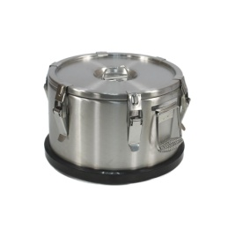 | ТП-15 | 0-30 000 | 12,500 |  | - ₽
 |  |  | 31 000-80 000 | 12,125
 |  |  | 81 000-150 000 | 11,625
 |  |  | 151 000-300 000 | 11,250
 |  |  | 301 000-450 000 | 10,875
 |  |  | 451 000-600 000 | 10,625
 |  |  | 601 000 и выше | 10,375
5 | 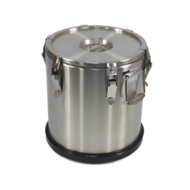 | ТП-20 | 0-30 000 | 13,200 |  | - ₽
 |  |  | 31 000-80 000 | 12,804
 |  |  | 81 000-150 000 | 12,276
 |  |  | 151 000-300 000 | 11,880
 |  |  | 301 000-450 000 | 11,484
 |  |  | 451 000-600 000 | 11,220
 |  |  | 601 000 и выше | 10,956
6 |  | ТП-25 | 0-30 000 | 13,500 |  | - ₽
 |  |  | 31 000-80 000 | 13,095
 |  |  | 81 000-150 000 | 12,555
 |  |  | 151 000-300 000 | 12,150
 |  |  | 301 000-450 000 | 11,745
 |  |  | 451 000-600 000 | 11,475
 |  |  | 601 000 и выше | 11,205

Бидоны
БИДОН (ФЛЯГА) нержавеющий БДН (новый).
№ п/п | Фото | Наименование | Сумма, руб. | Цена с НДС 22% | Количество | Сумма | Сумма | Скидка | Итого,шт. | Итого сумма | Скидка | Итого со скидкой
1 | 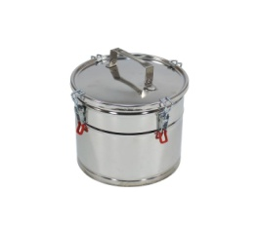 | БДН-6 | 0-30 000 | 5,004 |  | - ₽ | 31 000-80 000 | 3% | 0 | - ₽ |  | - ₽
 |  |  | 31 000-80 000 | 4,854 |  |  | 81 000-150 000 | 7%
 |  |  | 81 000-150 00 | 4,654 |  |  | 151 000-300 000 | 10%
 |  |  | 151 000-300 000 | 4,504 |  |  | 301 000-450 000 | 13%
 |  |  | 301 000-450 000 | 4,353 |  |  | 451 000-650 000 | 15%
 |  |  | 451 000-600 000 | 4,253 |  |  | 651 000 и выше | 17%
 |  |  | 601 000 и выше | 4,153 |  |  | Размер и вес в упаковке
2 | 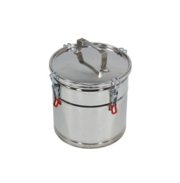 | БДН-9 | 0-30 000 | 5,414 |  | - ₽ | № п/п | Наименование | Длина | Ширина | Высота | Объем | Вес | Общий вес | общий объем
 |  |  | 31 000-80 000 | 5,252 |  |  | 1 | БДН-4 | 350 | 270 | 380 | 0.036 | 1.900 | 0.000 | 0.000
 |  |  | 81 000-150 000 | 5,035 |  |  | 2 | БДН-6 | 350 | 270 | 380 | 0.036 | 2.000 | 0.000 | 0.000
 |  |  | 151 000-300 000 | 4,873 |  |  | 3 | БДН-9 | 350 | 270 | 380 | 0.036 | 2.100 | 0.000 | 0.000
 |  |  | 301 000-450 000 | 4,710 |  |  | 4 | БДН-12 | 350 | 270 | 380 | 0.036 | 2.500 | 0.000 | 0.000
 |  |  | 451 000-600 000 | 4,602 |  |  | 5 | БДН-18 | 300 | 260 | 470 | 0.037 | 2.900 | 0.000 | 0.000
 |  |  | 601 000 и выше | 4,494 |  |  | 6 | БДН-24 | 370 | 330 | 560 | 0.068 | 3.600 | 0.000 | 0.000
3 | 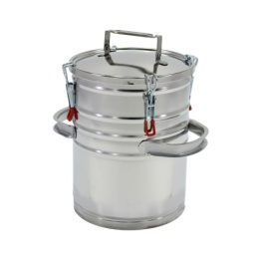 | БДН-12 | 0-30 000 | 5,550 |  | - ₽ | 7 | БДН-40 | 420 | 490 | 500 | 0.103 | 4.800 | 0.000 | 0.000
 |  |  | 31 000-80 000 | 5,384 |  |  | 8 | БД-25 | 370 | 330 | 560 | 0.068 | 3.800 | 0.000 | 0.000
 |  |  | 81 000-150 000 | 5,162 |  |  | 9 | БД-40 | 370 | 320 | 680 | 0.081 | 4.600 | 0.000 | 0.000
 |  |  | 151 000-300 000 | 4,995 |  |  |  |  |  |  |  |  | Итого: | 0.000 | 0.000
 |  |  | 301 000-450 000 | 4,829
 |  |  | 451 000-600 000 | 4,718 |  |  |  | Размер без упаковки
 |  |  | 601 000 и выше | 4,607 |  |  | № п/п | Наименование | Длина | Ширина | Высота | Вес
4 | 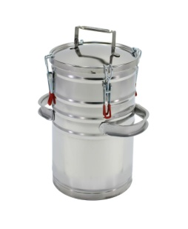 | БДН-18 | 0-30 000 | 5,823 |  | - ₽ | 1 | БДН-4 | 235±5 мм. | 235±5 мм. | 194±5 мм. | 1.300
 |  |  | 31 000-80 000 | 5,648 |  |  | 2 | БДН-6 | 235±5 мм. | 235±5 мм. | 240±5 мм. | 1.400
 |  |  | 81 000-150 000 | 5,415 |  |  | 3 | БДН-9 | 235±5 мм. | 235±5 мм. | 275±5 мм. | 1.500
 |  |  | 151 000-300 000 | 5,241 |  |  | 4 | БДН-12 | 315±5 мм. | 235±5 мм. | 350±5 мм. | 2.000
 |  |  | 301 000-450 000 | 5,066 |  |  | 5 | БДН-18 | 315±5 мм. | 235±5 мм. | 495±5 мм. | 2.400
 |  |  | 451 000-600 000 | 4,950 |  |  | 6 | БДН-24 | 420±5 мм. | 295±5 мм. | 485±5 мм. | 2.900
 |  |  | 601 000 и выше | 4,833 |  |  | 7 | БДН-40 | 505±5 мм. | 395±5 мм. | 450±5 мм. | 4.000
5 | 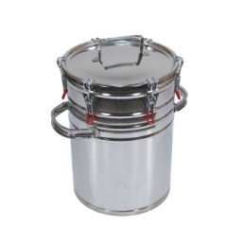 | БДН-24 | 0-30 000 | 7,325 |  | - ₽ | 8 | БД-25 | 430±5 мм. | 320±5 мм. | 450±5 мм. | 3.000
 |  |  | 31 000-80 000 | 7,105 |  |  | 9 | БД-40 | 430±5 мм. | 320±5 мм. | 665±5 мм. | 3.800
 |  |  | 81 000-150 000 | 6,812
 |  |  | 151 000-300 000 | 6,593
 |  |  | 301 000-450 000 | 6,373
 |  |  | 451 000-600 000 | 6,226
 |  |  | 601 000 и выше | 6,080
6 | 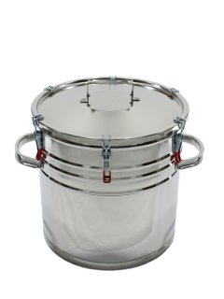 | БДН-40 | 0-30 000 | 9,509 |  | - ₽
 |  |  | 31 000-80 000 | 9,224
 |  |  | 81 000-150 000 | 8,843
 |  |  | 151 000-300 000 | 8,558
 |  |  | 301 000-450 000 | 8,273
 |  |  | 451 000-600 000 | 8,083
 |  |  | 601 000 и выше | 7,892

Бидон (Фляга) нержавеющий БД.
№ п/п | Фото | Наименование | Сумма, руб. | Цена с НДС | Количество | Сумма
1 | 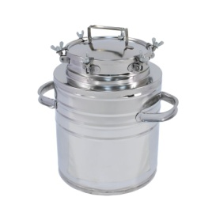 | БД-25 | 0-30 000 | 9,031 |  | - ₽
 |  |  | 31 000-80 000 | 8,760
 |  |  | 81 000-150 000 | 8,399
 |  |  | 151 000-300 000 | 8,128
 |  |  | 301 000-450 000 | 7,857
 |  |  | 451 000-600 000 | 7,676
 |  |  | 601 000 и выше | 7,496
2 | 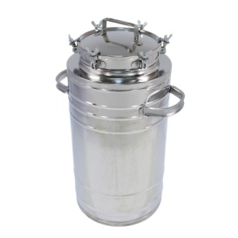 | БД-40 | 0-30 000 | 10,259 |  | - ₽
 |  |  | 31 000-80 000 | 9,951
 |  |  | 81 000-150 000 | 9,541
 |  |  | 151 000-300 000 | 9,233
 |  |  | 301 000-450 000 | 8,925
 |  |  | 451 000-600 000 | 8,720
 |  |  | 601 000 и выше | 8,515

Баки
Бак нержавеющий с краном и крышкой БП.
№ п/п | Фото | Наименование | Сумма, руб. | Цена с НДС | Количество | Сумма | Сумма | Скидка | Итого,шт. | Итого сумма | Скидка | Итого со скидкой
1 | 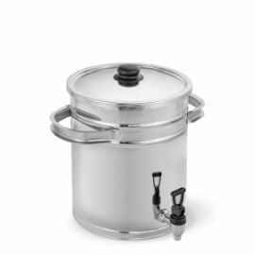 | БП-10 | 0-30 000 | 5,618 |  | - ₽ | 31 000-80 000 | 3% | 0 | - ₽ |  | - ₽
 |  |  | 31 000-80 000 | 5,449 |  |  | 81 000-150 000 | 7%
 |  |  | 81 000-150 00 | 5,225 |  |  | 151 000-300 000 | 10%
 |  |  | 151 000-300 000 | 5,056 |  |  | 301 000-450 000 | 13%
 |  |  | 301 000-450 000 | 4,888 |  |  | 451 000-650 000 | 15%
 |  |  | 451 000-600 000 | 4,775 |  |  | 651 000 и выше | 17%
 |  |  | 601 000 и выше | 4,663 |  |  | Размер и вес в упаковке
2 |  | БП-15 | 0-30 000 | 6,301 |  | - ₽ | № п/п | Наименование | Длина | Ширина | Высота | Объем | Вес | Общий вес | Общий объем
 |  |  | 31 000-80 000 | 6,112 |  |  | 1 | БП-10 | 350 | 270 | 380 | 0.036 | 2.300 | 0.000 | 0.000
 |  |  | 81 000-150 000 | 5,860 |  |  | 2 | БП-15 | 380 | 330 | 410 | 0.051 | 2.700 | 0.000 | 0.000
 |  |  | 151 000-300 000 | 5,671 |  |  | 3 | БП-25 | 370 | 330 | 560 | 0.068 | 3.200 | 0.000 | 0.000
 |  |  | 301 000-450 000 | 5,482 |  |  | 4 | БП-30 | 370 | 330 | 560 | 0.068 | 3.600 | 0.000 | 0.000
 |  |  | 451 000-600 000 | 5,356 |  |  | 5 | БП-40 | 400 | 420 | 500 | 0.084 | 4.600 | 0.000 | 0.000
 |  |  | 601 000 и выше | 5,230 |  |  | 6 | БП-60 | 420 | 420 | 1050 | 0.185 | 6.100 | 0.000 | 0.000
3 | 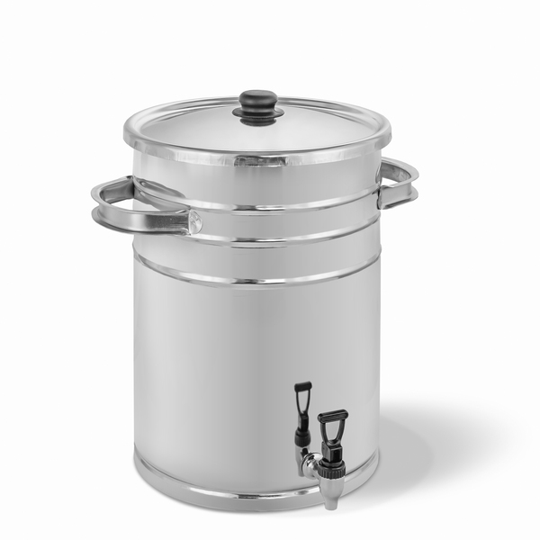 | БП-25 | 0-30 000 | 7,325 |  | - ₽ | 7 | БП-70 | 420 | 420 | 1050 | 0.185 | 6.400 | 0.000 | 0.000
 |  |  | 31 000-80 000 | 7,105 |  |  | 8 | БПн-10 | 370 | 260 | 470 | 0.045 | 2.500 | 0.000 | 0.000
 |  |  | 81 000-150 000 | 6,812 |  |  | 9 | БПн-15 | 380 | 330 | 410 | 0.051 | 3.600 | 0.000 | 0.000
 |  |  | 151 000-300 000 | 6,593 |  |  | 10 | БПн-25 | 370 | 320 | 680 | 0.081 | 4.300 | 0.000 | 0.000
 |  |  | 301 000-450 000 | 6,373 |  |  | 11 | БПн-30 | 370 | 320 | 680 | 0.081 | 4.500 | 0.000 | 0.000
 |  |  | 451 000-600 000 | 6,226 |  |  | 12 | БПн-40 | 390 | 420 | 650 | 0.106 | 5.600 | 0.000 | 0.000
 |  |  | 601 000 и выше | 6,080 |  |  |  |  |  |  |  |  | Итого: | 0.000 | 0.000
4 |  | БП-30 | 0-30 000 | 8,007 |  | - ₽
 |  |  | 31 000-80 000 | 7,767 |  |  |  | Размер без упаковки
 |  |  | 81 000-150 000 | 7,447 |  |  | № п/п | Наименование | Длина | Ширина | Высота | Вес
 |  |  | 151 000-300 000 | 7,206 |  |  | 1 | БП-10 | 330±5 мм. | 235±5 мм. | 345±5 мм. | 1.700
 |  |  | 301 000-450 000 | 6,966 |  |  | 2 | БП-15 | 410±5 мм. | 305±5 мм. | 300±5 мм. | 2.100
 |  |  | 451 000-600 000 | 6,806 |  |  | 3 | БП-25 | 410±5 мм. | 305±5 мм. | 445±5 мм. | 2.600
 |  |  | 601 000 и выше | 6,646 |  |  | 4 | БП-30 | 410±5 мм. | 305±5 мм. | 540±5 мм. | 2.900
5 | 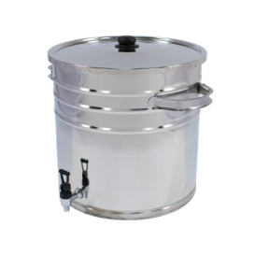 | БП-40 | 0-30 000 | 8,690 |  | - ₽ | 5 | БП-40 | 505±5 мм. | 395±5 мм. | 410±5 мм. | 3.800
 |  |  | 31 000-80 000 | 8,429 |  |  | 6 | БП-60 | 505±5 мм. | 395±5 мм. | 610±5 мм. | 4.600
 |  |  | 81 000-150 000 | 8,082 |  |  | 7 | БП-70 | 505±5 мм. | 395±5 мм. | 700±5 мм. | 5.000
 |  |  | 151 000-300 000 | 7,821 |  |  |  | Размер без упаковки
 |  |  | 301 000-450 000 | 7,560 |  |  | № п/п | Наименование | Длина | Ширина | Высота | Вес
 |  |  | 451 000-600 000 | 7,387 |  |  | 1 | БПн-10 | 330±5 мм. | 235±5 мм. | 495±5 мм. | 2.100
 |  |  | 601 000 и выше | 7,213 |  |  | 2 | БПн-15 | 410±5 мм. | 305±5 мм. | 450±5 мм. | 3.000
6 | 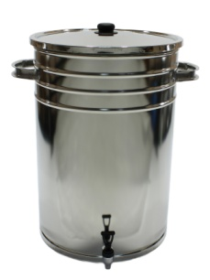 | БП-60 | 0-30 000 | 13,126 |  | - ₽ | 3 | БПн-25 | 410±5 мм. | 305±5 мм. | 580±5 мм. | 3.600
 |  |  | 31 000-80 000 | 12,732 |  |  | 4 | БПн-30 | 410±5 мм. | 305±5 мм. | 690±5 мм. | 3.800
 |  |  | 81 000-150 000 | 12,207 |  |  | 5 | БПн-40 | 505±5 мм. | 395±5 мм. | 560±5 мм. | 4.600
 |  |  | 151 000-300 000 | 11,813
 |  |  | 301 000-450 000 | 11,420
 |  |  | 451 000-600 000 | 11,157
 |  |  | 601 000 и выше | 10,895
7 |  | БП-70 | 0-30 000 | 14,150 |  | - ₽
 |  |  | 31 000-80 000 | 13,726
 |  |  | 81 000-150 000 | 13,160
 |  |  | 151 000-300 000 | 12,735
 |  |  | 301 000-450 000 | 12,311
 |  |  | 451 000-600 000 | 12,028
 |  |  | 601 000 и выше | 11,745

Бак нержавеющий с краном, крышкой, литой подставкой на резиновых ножках БПн.
№ п/п | Фото | Наименование | Сумма, руб. | Цена с НДС | Количество | Сумма
1 | 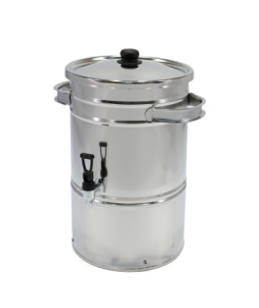 | БПн-10 | 0-30 000 | 6,180 |  | - ₽
 |  |  | 31 000-80 000 | 5,995
 |  |  | 81 000-150 00 | 5,747
 |  |  | 151 000-300 000 | 5,562
 |  |  | 301 000-450 000 | 5,377
 |  |  | 451 000-600 000 | 5,253
 |  |  | 601 000 и выше | 5,129
2 |  | БПн-15 | 0-30 000 | 6,801 |  | - ₽
 |  |  | 31 000-80 000 | 6,597
 |  |  | 81 000-150 000 | 6,325
 |  |  | 151 000-300 000 | 6,121
 |  |  | 301 000-450 000 | 5,917
 |  |  | 451 000-600 000 | 5,781
 |  |  | 601 000 и выше | 5,645
3 |  | БПн-25 | 0-30 000 | 7,825 |  | - ₽
 |  |  | 31 000-80 000 | 7,590
 |  |  | 81 000-150 000 | 7,277
 |  |  | 151 000-300 000 | 7,043
 |  |  | 301 000-450 000 | 6,808
 |  |  | 451 000-600 000 | 6,651
 |  |  | 601 000 и выше | 6,495
4 | 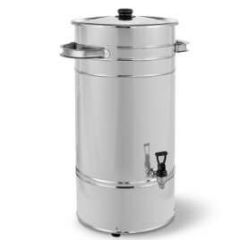 | БПн-30 | 0-30 000 | 8,507 |  | - ₽
 |  |  | 31 000-80 000 | 8,252
 |  |  | 81 000-150 000 | 7,912
 |  |  | 151 000-300 000 | 7,656
 |  |  | 301 000-450 000 | 7,401
 |  |  | 451 000-600 000 | 7,231
 |  |  | 601 000 и выше | 7,061
5 | 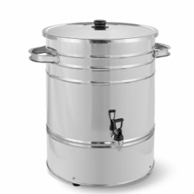 | БПн-40 | 0-30 000 | 9,190 |  | - ₽
 |  |  | 31 000-80 000 | 8,914
 |  |  | 81 000-150 000 | 8,547
 |  |  | 151 000-300 000 | 8,271
 |  |  | 301 000-450 000 | 7,995
 |  |  | 451 000-600 000 | 7,812
 |  |  | 601 000 и выше | 7,628

Мармиты
Мармит электрический.
№ п/п | Фото | Наименование | Сумма, руб. | Цена с НДС | Количество | Сумма | Сумма | Скидка | Итого,шт. | Итого сумма | Скидка | Итого со скидкой
1 | 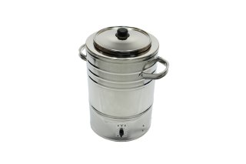 | М-6 | 0-30 000 | 11,170 |  | - ₽ | 31 000-80 000 | 3% | 0 | - ₽ |  | - ₽
 |  |  | 31 000-80 000 | 10,835 |  |  | 81 000-150 000 | 7%
 |  |  | 81 000-150 00 | 10,388 |  |  | 151 000-300 000 | 10%
 |  |  | 151 000-300 000 | 10,053 |  |  | 301 000-450 000 | 13%
 |  |  | 301 000-450 000 | 9,718 |  |  | 451 000-650 000 | 15%
 |  |  | 451 000-600 000 | 9,495 |  |  | 651 000 и выше | 17%
 |  |  | 601 000 и выше | 9,271
2 |  | М-9 | 0-30 000 | 11,400 |  | - ₽
 |  |  | 31 000-80 000 | 11,058
 |  |  | 81 000-150 000 | 10,602
 |  |  | 151 000-300 000 | 10,260
 |  |  | 301 000-450 000 | 9,918
 |  |  | 451 000-600 000 | 9,690
 |  |  | 601 000 и выше | 9,462
3 |  | М-12 | 0-30 000 | 11,612 |  | - ₽
 |  |  | 31 000-80 000 | 11,264
 |  |  | 81 000-150 000 | 10,799
 |  |  | 151 000-300 000 | 10,451
 |  |  | 301 000-450 000 | 10,102
 |  |  | 451 000-600 000 | 9,870
 |  |  | 601 000 и выше | 9,638

Сыроварни
Сыроварня электрическая.
№ п/п | Фото | Наименование | Сумма, руб. | Цена с НДС | Количество | Сумма | Сумма | Скидка | Итого,шт. | Итого сумма | Скидка | Итого со скидкой
1 | 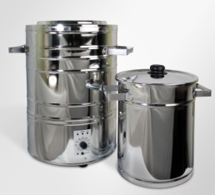 | С-12 | 0-30 000 | 12,500 |  | - ₽ | 31 000-80 000 | 3% | 0 | - ₽ |  | - ₽
 |  |  | 31 000-80 000 | 12,125 |  |  | 81 000-150 000 | 7%
 |  |  | 81 000-150 00 | 11,625 |  |  | 151 000-300 000 | 10%
 |  |  | 151 000-300 000 | 11,250 |  |  | 301 000-450 000 | 13%
 |  |  | 301 000-450 000 | 10,875 |  |  | 451 000-650 000 | 15%
 |  |  | 451 000-600 000 | 10,625 |  |  | 651 000 и выше | 17%
 |  |  | 601 000 и выше | 10,375
2 |  | С-18 | 0-30 000 | 13,000 |  | - ₽
 |  |  | 31 000-80 000 | 12,610
 |  |  | 81 000-150 000 | 12,090
 |  |  | 151 000-300 000 | 11,700
 |  |  | 301 000-450 000 | 11,310
 |  |  | 451 000-600 000 | 11,050
 |  |  | 601 000 и выше | 10,790
3 |  | С-24 | 0-30 000 | 13,550 |  | - ₽
 |  |  | 31 000-80 000 | 13,144
 |  |  | 81 000-150 000 | 12,602
 |  |  | 151 000-300 000 | 12,195
 |  |  | 301 000-450 000 | 11,789
 |  |  | 451 000-600 000 | 11,518
 |  |  | 601 000 и выше | 11,247

ЦКТ
Цилиндроконический пивной танк
№ п/п | Фото | Наименование | Сумма, руб. | Цена с НДС | Количество | Сумма | Сумма | Скидка | Итого,шт. | Итого сумма | Скидка | Итого со скидкой
1 | 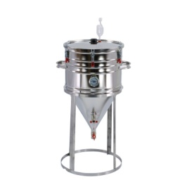 | ЦКТ-40 | 0-30 000 | 18,072 |  | - ₽ | 31 000-80 000 | 3% | 0 | - ₽ |  | - ₽
 |  |  | 31 000-80 000 | 17,530 |  |  | 81 000-150 000 | 7%
 |  |  | 81 000-150 00 | 16,807 |  |  | 151 000-300 000 | 10%
 |  |  | 151 000-300 000 | 16,265 |  |  | 301 000-450 000 | 13%
 |  |  | 301 000-450 000 | 15,723 |  |  | 451 000-650 000 | 15%
 |  |  | 451 000-600 000 | 15,361 |  |  | 651 000 и выше | 17%
 |  |  | 601 000 и выше | 15,000 |  |  | Размеры и вес в упаковке
2 |  | ЦКТ-60 | 0-30 000 | 19,437 |  | - ₽ | № п/п | Наименование | Длина | Ширина | Высота | Объем | Вес | Общий вес | Общий объем
 |  |  | 31 000-80 000 | 18,854 |  |  | 1 | ЦКТ-40 | 420 | 420 | 1050 | 0.185 | 8.300 | 0.000 | 0.000
 |  |  | 81 000-150 000 | 18,076 |  |  | 2 | ЦКТ-60 | 420 | 420 | 1050 | 0.185 | 9.200 | 0.000 | 0.000
 |  |  | 151 000-300 000 | 17,493 |  |  | 3 | ЦКТ-80 | 420 | 420 | 1200 | 0.212 | 10.300 | 0.000 | 0.000
 |  |  | 301 000-450 000 | 16,910 |  |  |  |  |  |  |  |  | Итого: | 0.000 | 0.000
 |  |  | 451 000-600 000 | 16,521
 |  |  | 601 000 и выше | 16,133 |  |  |  | Размер без упаковки
3 |  | ЦКТ-80 | 0-30 000 | 20,802 |  | - ₽ | № п/п | Наименование | Длина | Ширина | Высота | Вес
 |  |  | 31 000-80 000 | 20,178 |  |  | 1 | ЦКТ-40 | 520±5 мм. | 400±5 мм. | 870±5 мм. | 7.100
 |  |  | 81 000-150 000 | 19,346 |  |  | 2 | ЦКТ-60 | 520±5 мм. | 400±5 мм. | 1070±5 мм. | 7.900
 |  |  | 151 000-300 000 | 18,722 |  |  | 3 | ЦКТ-80 | 520±5 мм. | 400±5 мм. | 1240±5 мм. | 8.700
 |  |  | 301 000-450 000 | 18,098
 |  |  | 451 000-600 000 | 17,682
 |  |  | 601 000 и выше | 17,266

